a
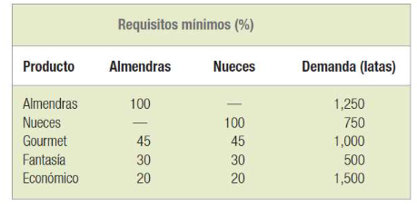
Mín Z=costo de materia prima
a=Libras de almendras
n=Libras de nueces
c=Libras d e cacahuates
Mín Z= 0.85a+0.65n+0.35c |  |  | Z | a | n | c
s.a. | Reduciendo |  | 3331.6666667 | 2150 | 1650 | 1233.3333333
a<=3000 |  | a<=3000 | 2150 | 3000
n<=2000 |  | n<=2000 | 1650 | 2000
a>=1250 |  | 0.45a+0.45n+0.1c>=1000 | 1833.3333333 | 1000
n>=750 |  | 0.3a+0.3n+0.4c>=500 | 1633.3333333 | 500
0.45a+0.45n+0.1c>=1000 |  | 0.2a+0.2n+0.6c>=1500 | 1500 | 1500
0.3a+0.3n+0.4c>=500 |  | a>=2150 | 2150 | 2150
0.2a+0.2n+0.6c>=1500 |  | n>=1650 | 1650 | 1650
a>=2150 |  | c>=1200 | 1233.3333333 | 1200
n>=1650
c>=1200
a,n,c>=0

